Лист 1
Прайс-лист
МИР ПРЯЖИ

В валюте: руб. (курс 1).
Цены указаны на 07.08.2020

№ | Номенклатура/ Характеристика номенклатуры | Описание | Изображение | Артикул | Цена | Ед. | Остаток | Ссылка на сайт
 | Бумажная веревка АСТРА КРЕАТИВ 15TF121-10, моток 10 м | Бумажная веревка АСТРА КРЕАТИВ 15TF121-10, моток 10 м | 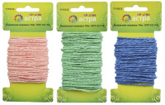 | 7715312 | 35.80 |  |  | Изображение
 | Бумажная веревка АСТРА КРЕАТИВ 15TF121-10, моток 10 м (01 белый) |  | 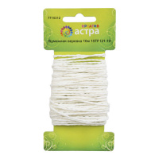 |  | 35.80 | шт | 2 | Изображение
 | Бумажная веревка АСТРА КРЕАТИВ 15TF121-10, моток 10 м (02 бледно-розовый) |  | 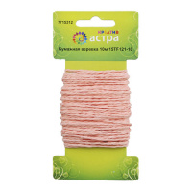 |  | 35.80 | шт | 8 | Изображение
 | Бумажная веревка АСТРА КРЕАТИВ 15TF121-10, моток 10 м (04 розовый) |  | 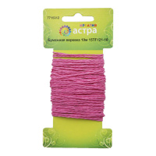 |  | 35.80 | шт | 9 | Изображение
 | Бумажная веревка АСТРА КРЕАТИВ 15TF121-10, моток 10 м (07 светло-желтый) |  | 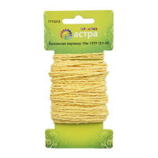 |  | 35.80 | шт | 1 | Изображение
 | Бумажная веревка АСТРА КРЕАТИВ 15TF121-10, моток 10 м (11 голубой) |  | 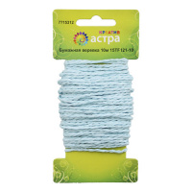 |  | 35.80 | шт | 8 | Изображение
 | Бумажная веревка АСТРА КРЕАТИВ 15TF121-10, моток 10 м (13 синий) |  | 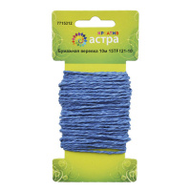 |  | 35.80 | шт | 11 | Изображение
 | Бумажная веревка АСТРА КРЕАТИВ 15TF121-10, моток 10 м (зеленый) |  | 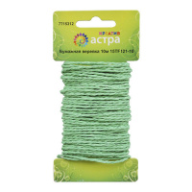 |  | 35.80 | шт | 4 | Изображение
 | Бумажная веревка АСТРА КРЕАТИВ 15TF121-10, моток 10 м (красный) |  | 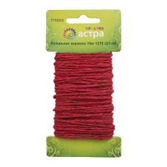 |  | 35.80 | шт | 8 | Изображение
 | Венок для свечей АСТРА КРЕАТИВ MH1-154 'Цветы и жемчуг' D=7.5 x 2.5 см, уп.1 шт. | Венок для свечей АСТРА КРЕАТИВ MH1-154 'Цветы и жемчуг' D=7.5 x 2.5 см, уп.1 шт. | 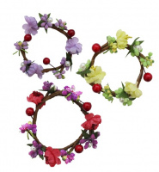 | 7715358 | 73.04 |  |  | Изображение
 | Венок для свечей АСТРА КРЕАТИВ MH1-154 'Цветы и жемчуг' D=7.5 x 2.5 см, уп.1 шт. (F01 красный) |  | 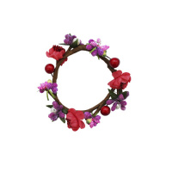 |  | 73.04 | шт | 11 | Изображение
 | Венок для свечей АСТРА КРЕАТИВ MH1-154 'Цветы и жемчуг' D=7.5 x 2.5 см, уп.1 шт. (F118 фуксия) |  | 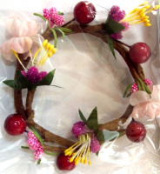 |  | 73.04 | шт | 10 | Изображение
 | Венок для свечей АСТРА КРЕАТИВ MH1-154 'Цветы и жемчуг' D=7.5 x 2.5 см, уп.1 шт. (F24 светло-фиолетовый) |  | 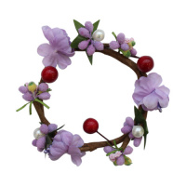 |  | 73.04 | шт | 17 | Изображение
 | Венок для свечей АСТРА КРЕАТИВ MH1-154 'Цветы и жемчуг' D=7.5 x 2.5 см, уп.1 шт. (F45 светло-зеленый) |  | 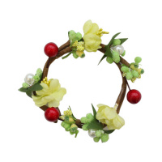 |  | 73.04 | шт | 2 | Изображение
 | Венок для свечей АСТРА КРЕАТИВ MH1-154 'Цветы и жемчуг' D=7.5 x 2.5 см, уп.1 шт. (F64 бордо) |  | 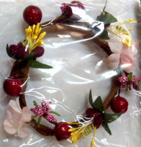 |  | 73.04 | шт | 19 | Изображение
 | Венок для свечей АСТРА КРЕАТИВ MH1-154 'Цветы и жемчуг' D=7.5 x 2.5 см, уп.1 шт. (F93 светло-синий) |  | 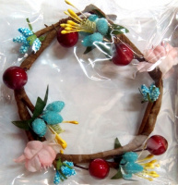 |  | 73.04 | шт | 12 | Изображение
 | Проволока для флористики АСТРА КРЕАТИВ d-1,20 мм, 60 см, 50 шт/упак | Проволока для флористики АСТРА КРЕАТИВ d-1,20 мм, 60 см, 50 шт/упак | 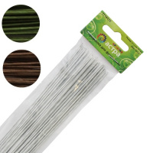 | 7716176 | 73.26 |  |  | Изображение
 | Проволока для флористики АСТРА КРЕАТИВ d-1,20 мм, 60 см, 50 шт/упак (белый) |  | 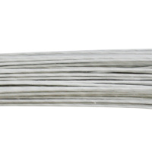 |  | 73.26 | шт | 118 | Изображение
 | Проволока для флористики АСТРА КРЕАТИВ d-1,20 мм, 60 см, 50 шт/упак (зеленый) |  | 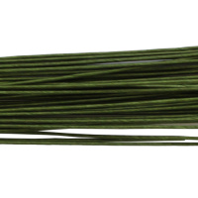 |  | 73.26 | шт | 109 | Изображение
 | Проволока для флористики АСТРА КРЕАТИВ d-1,20 мм, 60 см, 50 шт/упак (коричневый) |  | 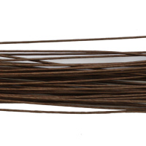 |  | 73.26 | шт | 219 | Изображение
 | Проволока для флористики АСТРА КРЕАТИВ, d-0,8 мм, 60 см, 50 шт/упак, коричневый | Проволока для флористики АСТРА КРЕАТИВ, d-0,8 мм, 60 см, 50 шт/упак, коричневый | 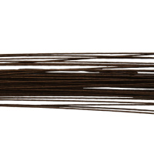 | 7716175 | 36.63 |  |  | Изображение
 | Проволока для флористики АСТРА КРЕАТИВ, d-0,8 мм, 60 см, 50 шт/упак, коричневый |  |  |  | 36.63 | шт | 66 | Изображение
 | Раффия бумажная АСТРА КРЕАТИВ 15TF128-10 , моток 10 м | Раффия бумажная АСТРА КРЕАТИВ 15TF128-10 , моток 10 м | 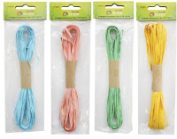 | 7715311 | 34.72 |  |  | Изображение
 | Раффия бумажная АСТРА КРЕАТИВ 15TF128-10 , моток 10 м (01 белый) |  | 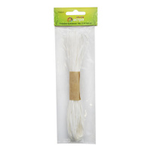 |  | 40.64 | шт | 13 | Изображение
 | Раффия бумажная АСТРА КРЕАТИВ 15TF128-10 , моток 10 м (02 бледно-розовый) |  | 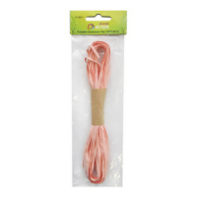 |  | 40.64 | шт | 10 | Изображение
 | Раффия бумажная АСТРА КРЕАТИВ 15TF128-10 , моток 10 м (04 розовый) |  | 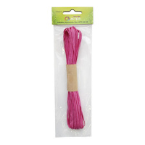 |  | 34.72 | шт | 11 | Изображение
 | Раффия бумажная АСТРА КРЕАТИВ 15TF128-10 , моток 10 м (07 светло-желтый) |  | 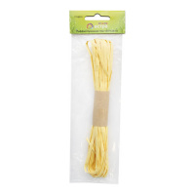 |  | 40.64 | шт | 10 | Изображение
 | Раффия бумажная АСТРА КРЕАТИВ 15TF128-10 , моток 10 м (11 голубой) |  | 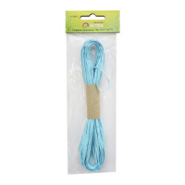 |  | 40.64 | шт | 9 | Изображение
 | Раффия бумажная АСТРА КРЕАТИВ 15TF128-10 , моток 10 м (13 синий) |  | 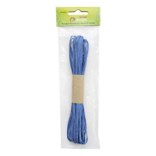 |  | 34.72 | шт | 4 | Изображение
 | Раффия бумажная АСТРА КРЕАТИВ 15TF128-10 , моток 10 м (16 коричневый) |  | 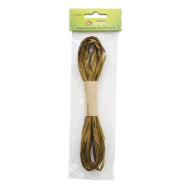 |  | 40.64 | шт | 13 | Изображение
 | Раффия бумажная АСТРА КРЕАТИВ 15TF128-10 , моток 10 м (желтый) |  | 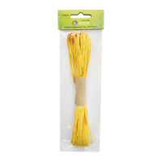 |  | 40.64 | шт | 9 | Изображение
 | Раффия бумажная АСТРА КРЕАТИВ 15TF128-10 , моток 10 м (зеленый) |  | 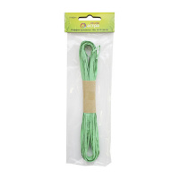 |  | 40.64 | шт | 5 | Изображение
 | Раффия бумажная АСТРА КРЕАТИВ 15TF128-10 , моток 10 м (красный) |  | 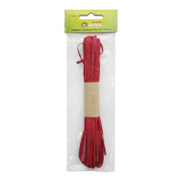 |  | 40.64 | шт | 8 | Изображение
 | Шелковая бумага «Астра креатив» рулон 4.57 м, ширина 68 см, 40 г/м2 | Шелковая бумага «Астра креатив» рулон 4.57 м, ширина 68 см, 40 г/м2 | 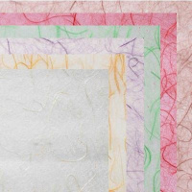 | 7715320 | 350.59 |  |  | Изображение
 | Шелковая бумага «Астра креатив» рулон 4.57 м, ширина 68 см, 40 г/м2 (M18-12 кофейный) |  | 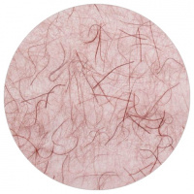 |  | 350.59 | шт | 2 | Изображение
 | Шелковая бумага «Астра креатив» рулон 4.57 м, ширина 68 см, 40 г/м2 (M18-13 красный) |  | 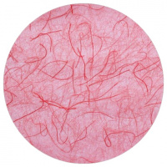 |  | 350.59 | шт | 2 | Изображение
 | Шелковая бумага «Астра креатив» рулон 4.57 м, ширина 68 см, 40 г/м2 (M18-16 зеленый) |  | 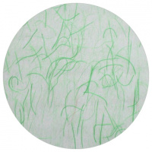 |  | 350.59 | шт | 3 | Изображение
 | Шелковая бумага «Астра креатив» рулон 4.57 м, ширина 68 см, 40 г/м2 (M18-19 сиреневый) |  | 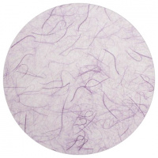 |  | 350.59 | шт | 2 | Изображение
 | Шелковая бумага «Астра креатив» рулон 4.57 м, ширина 68 см, 40 г/м2 (M18-20 оранжевый) |  | 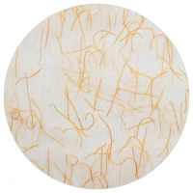 |  | 350.59 | шт | 3 | Изображение
 | Шелковая бумага «Астра креатив» рулон 4.57 м, ширина 68 см, 40 г/м2 (M18-21 белый) |  | 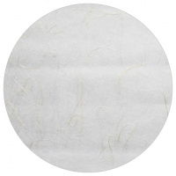 |  | 350.59 | шт | 1 | Изображение

